výsledky
diagnostický proužek | pH metr | Prvním krokem je testování normality, které potvrdilo, že oba soubory vykazují normalní rozdělení, proto pro hodnocení závislosti využijeme Pearsonův korelační koeficient.
7 | 7.24 | Hodnota Pearsonova korelačního koeficientu je 0,7222 a tento koeficient je statisticky vysoce významný (p = 0,0092).
7 | 7.56 | Na základě výsledků statistické analýzy můžeme prohlásit, že použité metody jsou na sobě závislé.
7.5 | 7.89
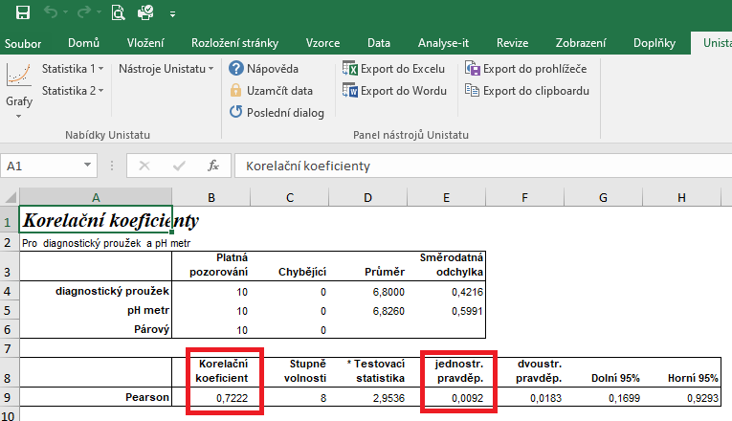
6.5 | 6.96
7 | 6.87
6 | 6.34
6.5 | 6.25
7 | 6.65
7 | 6.48
6.5 | 6.02

postup Unistat
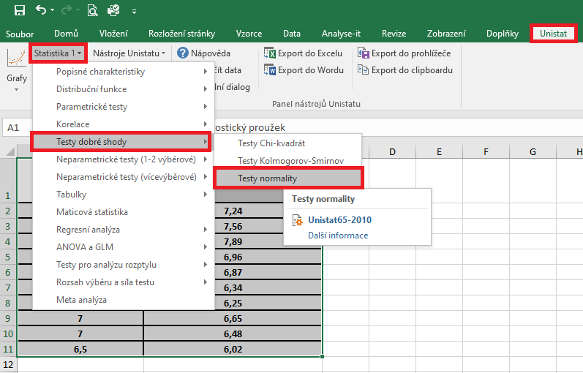
 | diagnostický proužek | pH metr | Označíme si zdrojová data výběrového souboru a v hlavním menu si vybereme nabídku "Unistat".
1 | 7 | 7.24 | Dále si zvolíme nabídky: Statistika 1 → Testy dobré shody → Test normality
2 | 7 | 7.56
3 | 7.5 | 7.89
4 | 6.5 | 6.96
5 | 7 | 6.87
6 | 6 | 6.34
7 | 6.5 | 6.25
8 | 7 | 6.65
9 | 7 | 6.48
10 | 6.5 | 6.02
11
12

 |  |  | V následujícím dialogovém okně si vybereme zdrojová data, která chceme statisticky hodnotit a přesuneme do kolonky vybrané proměnné.
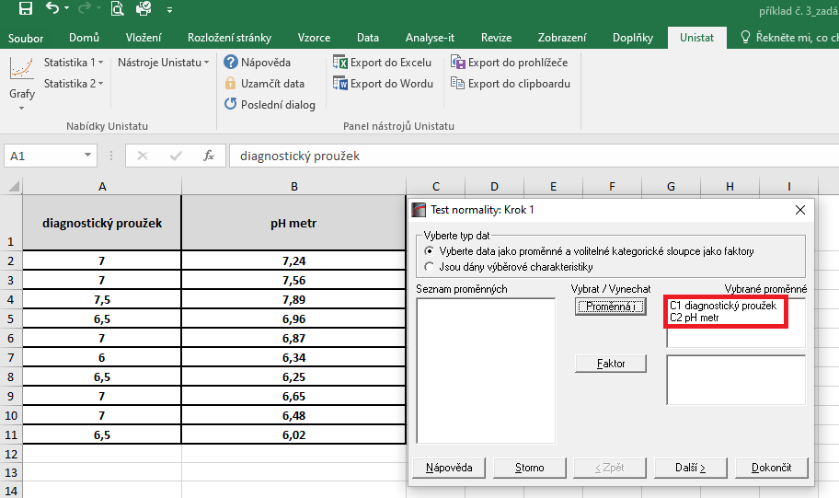

 |  |  | V následujícím dialogovém okně si vybereme Shapiro-Wilkův test a potvrdíme tlačítkem Dokončit

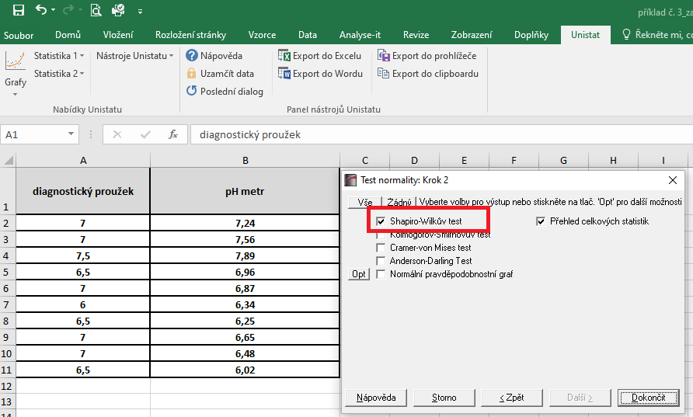

 |  |  | Dojde k vytvoření nového listu, kde v tabulce s výsledky nás budou zajímat hodnoty pravděpodobnosti.
 |  |  | Vzhedem k tomu, že u obou souborů jsou hodnoty p větší jako 0,05, zvolíme pro hodnocení závislosti Pearsonův korelační koeficient (potvrzena normalita).

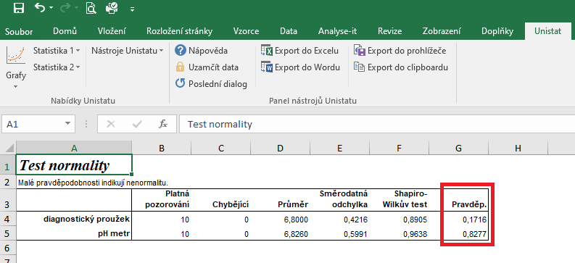

 |  |  | Pro posouzení závislosti testovaných znaků si zvolíme následující nabídku: Unistat → Statistika 1 → Korelace → Korelační koeficienty
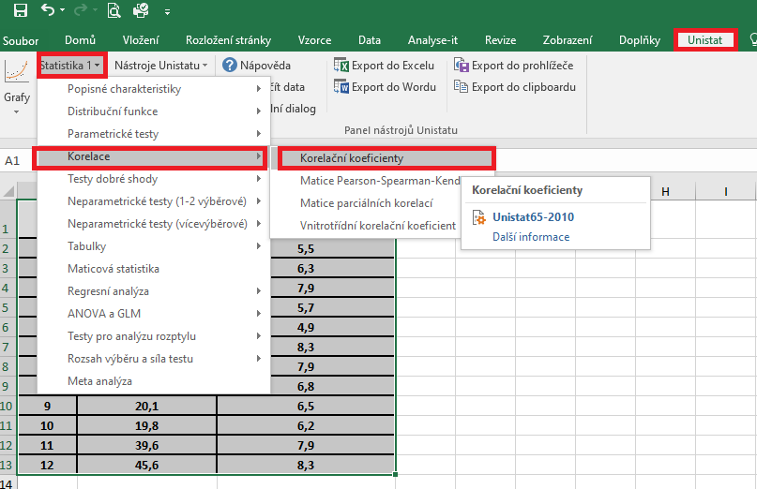

 |  |  | V následujícím dialogovém okně si vybereme proměnné, u kterých chceme posoudit závislost.
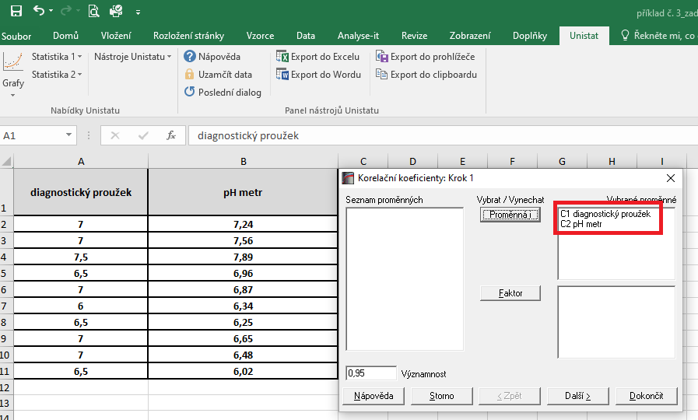

 |  |  | V dalším dialogovém okně si vybereme Pearsonův korelační koeficient a dále zaškrtneme "Přehled celkových statistik".
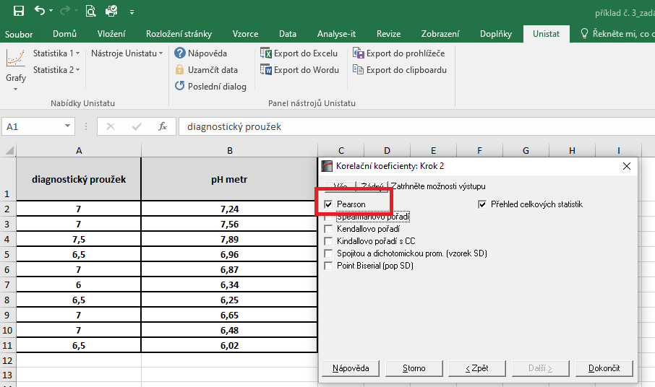

 |  |  | Hodnota korealčního koeficientu je 0,7222, což znamená, že se jedná o přímou úměru. Zároveň je tento korelační koeficient statisticky vysoce významný (p = 0,0092), proto můžeme usuzovat, že dané dvě proměnné jsou na sobě závislé.

řešení Excel
diagnostický proužek | pH metr | Vzhledem k tomu, že oba soubory vykazují normální rozdělení, je možné pro hodnocení korelace zvolit Pearsonův korelační koeficent.
7 | 7.24 | Tento koeficient je možno spočítat pomocí tabulkového procesoru Excel. Bohužel ale Excel nespočítá významnost tohoto korelačního koeficientu.
7 | 7.56
7.5 | 7.89 | Kurzorem umistíme do buňky, ve které chceme mít výsledek korelačního koeficientu. V nabídce "Vzorce" si zvolíme funkci "Correl".
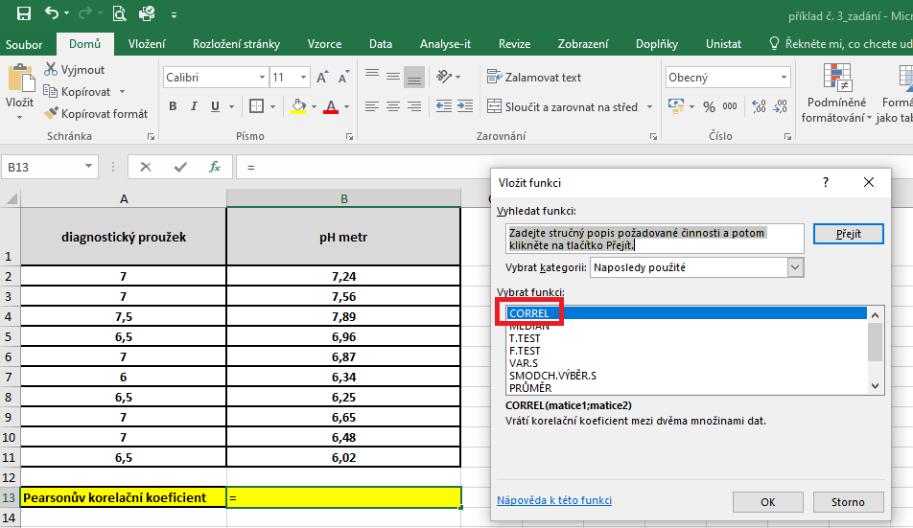
6.5 | 6.96
7 | 6.87
6 | 6.34
6.5 | 6.25
7 | 6.65
7 | 6.48
6.5 | 6.02

Pearsonův korelační koeficient | 0.72

 |  | V následujícím dialogovém okně si vybereme zdrojová data jednotlivých proměnných.
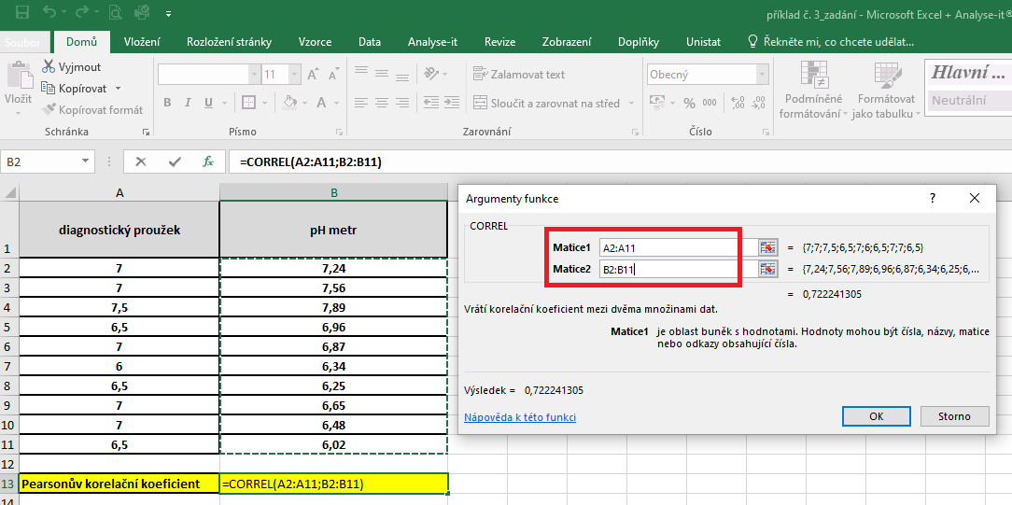

 |  | Hodnota korelačního koeficentu je 0,722.

